المؤشرات الكلية

سوق العراق للاوراق المالية
جلسة الثلاثاء 2025/12/2 |  |  |  | تقرير أسعار الأسهم المتداولة واخبار الشركات
الجلسة (216)
الاسهم المتداولة المدرجة و OTC |  |  | 768,236,096 |  |  | قيمة الأسهم المتداولة المدرجة و OTC |  | 2,756,863,620 |  |  | صفقات الشركات المدرجة وOTC | 972
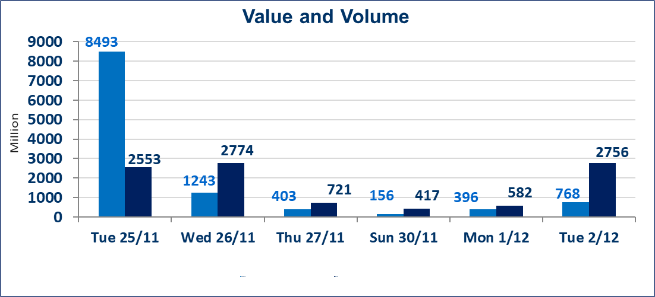
المؤشر60 ISX اليوم | 962.91 |  | نقطة |  |  | المؤشر15 ISX اليوم | 1186.06 | نقطة
المؤشر 60 ISX السابق | 963.32 |  | نقطة |  |  | المؤشر 15 ISX السابق | 1187.68 | نقطة
نسبة التغير | -0.04 |  | % |  |  | نسبة التغير | -0.14 | %
عدد النقاط | -0.41 |  | نقطة |  |  | عدد النقاط | -1.62 | نقطة

الشركات المدرجة | 104 | OTC | 14 | 118 |  | الشركات غير المتداولة المدرجة | 41 | OTC | 11 | 52
الشركات المتداولة | 49 | OTC | 1 | 50 |  | الشركات المرتفعة |  |  | 10
شركات الهيئة العامة |  |  |  | 4 |  | الشركات المنخفضة |  |  | 19
الموقوفة بقرار من هيأة الأوراق المالية |  |  |  | 10
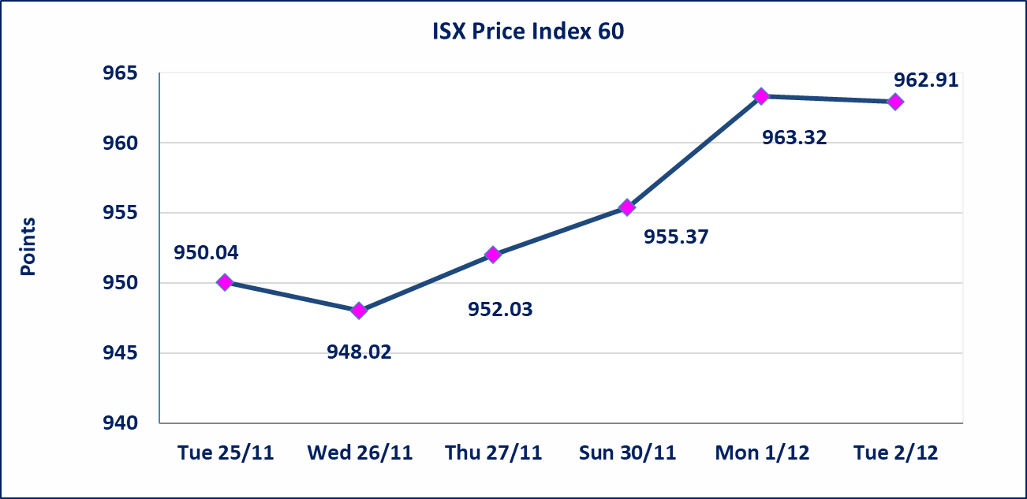
 |  |  |  |  |  | 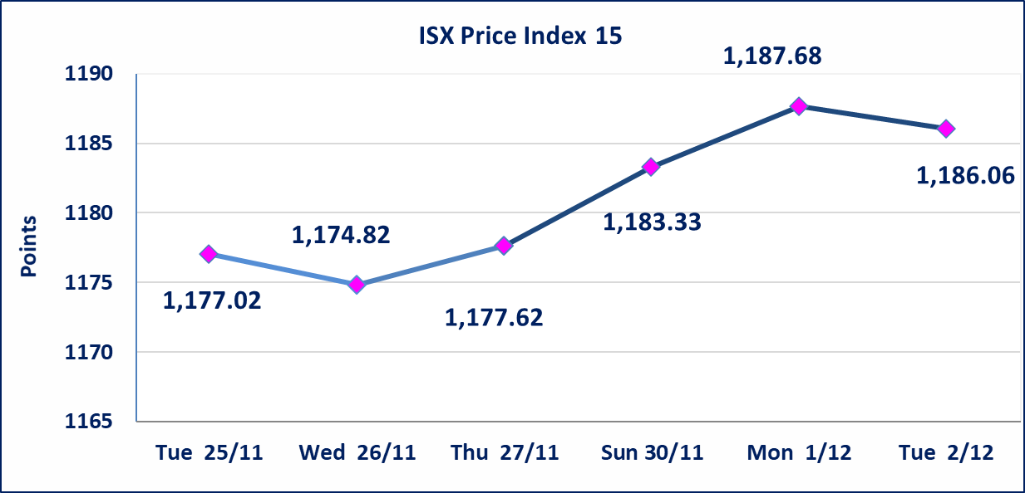
الاوامر الخاصة | نفذت شركة الرافدين للوساطة أمر متقابل مقصود على أسهم شركة بغداد للمشروبات الغازية بعدد أسهم (360,000,000) سهم بقيمة (1,962,000,000) دينار، في زمن الجلسة الاضافي (بعد الساعة 1 ظهراً) وفقاً لاجراءات تنفيذ الصفقات الكبيرة.
مدينة العاب الكرخ (SKTA) | إستناداً إلى كتاب هيأة الأوراق المالية المرقم 434/2 في 2025/11/27 وقرار الهيئة العامة لشركة مدينة العاب الكرخ السياحية المنعقد في 2025/9/30 زيادة رأسمال الشركة حسب المادة (45/رابعاً) من قانون الشركات وتحديد سعر السهم الواحد (5.500)دينار.
سندات بناء الاصدارية الثانية فئة مليون | تم ايقاف التداول على سندات بناء الاصدارية الثانية فئة (1,000,000) دينار اعتبارا من جلسة 2025/12/2 لكون تاريخ اطفاء الفئة 2025/12/16.
كوردستان للتامين (NKUI) | تم البدء بعمليات ايداع شهادات اسهم المساهمين لشركة كوردستان الدولي للتامين إعتباراً من جلسة الاحد 2025/11/23 وسيتم اطلاق التداول إعتباراً من جلسة الاحد 2025/12/14 بعد ايداع 5% من رأس المال او بعد مرور (21) يوم من تاريخ بدء الايداع في منصة الشركات غير المدرجة ISX-OTC.
كركوك لانتاج المواد الانشائية (IKFP) | تم اطلاق التداول على اسهم الشركة إعتباراً من جلسة الثلاثاء 2025/12/2 بعد ايداع 24.75% من رأس المال الشركة، ستكون الاسهم متاحة في منصة الشركات غير المدرجة ISX-OTC.
الحد الأعلى والادنى للتغير في السعر | نسبة التغير في المنصة النظامية (15%)، نسبة التغير في المنصة الثانية (20%)، نسبة التغير في المنصة الثالثة (5%) إرتفاعاً وإنخفاضاً من سعر الاغلاق السابق.
Web site : www.isx-iq.net E-mail : info-isx@isx-iq.net |  |  |  |  | 07834000034 - 07711211522 : ص . ب :3607 العلوية الهاتف |  |  |  |  |  | بغداد /الكرادة/ قرب المسرح الوطني /مجاور مصرف الخليج التجاري

نسبة التغير
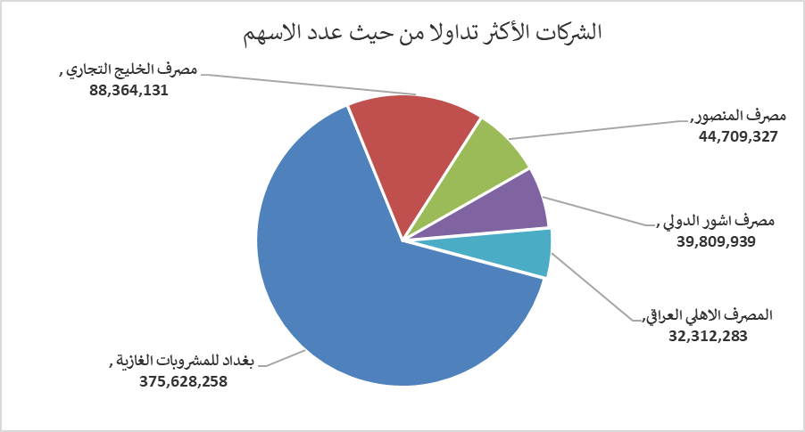
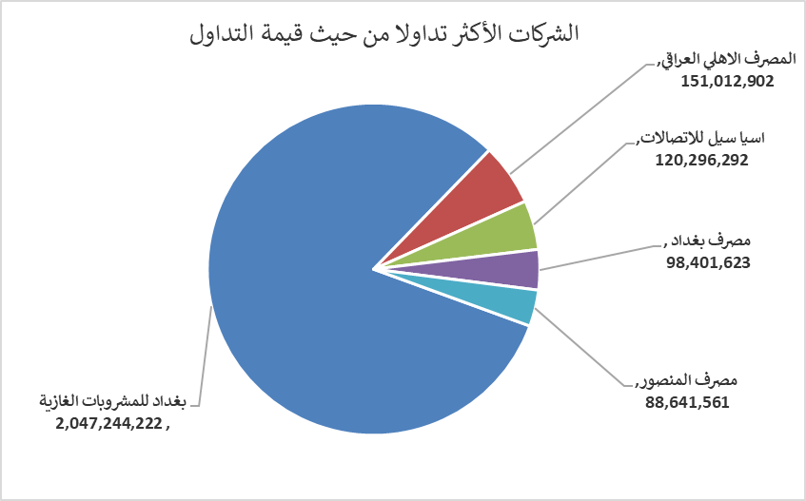
الشركات الأكثر ارتفاعاً وانخفاضاً

نسبة التغير لاسعار الاغلاق الاكثر ارتفاعاً |  |  |  | نسبة التغير لاسعار الاغلاق الاكثر انخفاضاً
اسم الشركة | اغلاق | التغير(%) | الاسهم المتداولة | اسم الشركة | اغلاق | التغير (%) | الاسهم المتداولة
الخاتم للاتصالات | 4.090 | 14.89 | 1,869,588 | بابل للإنتاج الحيواني والنباتي | 12.000 | -14.22 | 127,166
مصرف العراقي الاسلامي | 1.040 | 6.12 | 10,917,022 | الامين للتأمين | 0.900 | -5.26 | 1,102,889
الصناعات الخفيفة | 1.260 | 5.00 | 26,999,258 | البادية للنقل العام | 1.040 | -4.59 | 349,597
المواد الانشائية الحديثة | 0.730 | 4.29 | 651,597 | مصرف الاستثمار العراقي | 0.220 | -4.35 | 19,721,609
الوطنية الاستثمارات السياحية | 10.500 | 1.84 | 56,000 | مصرف الاقتصاد للاستثمار | 0.230 | -4.17 | 23,337,703

الشركات الاكثر نشاطا حسب الاسهم المتداولة (حجم التداول) |  |  |  | الشركات الاكثر نشاطا حسب القيمة المتداولة
اسم الشركة | اغلاق | التغير(%) | الاسهم المتداولة | اسم الشركة | اغلاق | التغير (%) | القيمة المتداولة
بغداد للمشروبات الغازية | 5.450 | -0.37 | 375,628,258 | بغداد للمشروبات الغازية | 5.450 | -0.37 | 2,047,244,222
مصرف الخليج التجاري | 0.290 | 0.00 | 88,364,131 | المصرف الاهلي العراقي | 4.680 | -0.43 | 151,012,902
مصرف المنصور | 1.980 | -0.50 | 44,709,327 | اسيا سيل للاتصالات | 13.050 | 0.38 | 120,296,292
مصرف اشور الدولي | 0.260 | 0.00 | 39,809,939 | مصرف بغداد | 3.420 | -0.87 | 98,401,623
المصرف الاهلي العراقي | 4.680 | -0.43 | 32,312,283 | مصرف المنصور | 1.980 | -0.50 | 88,641,561

